Graphe
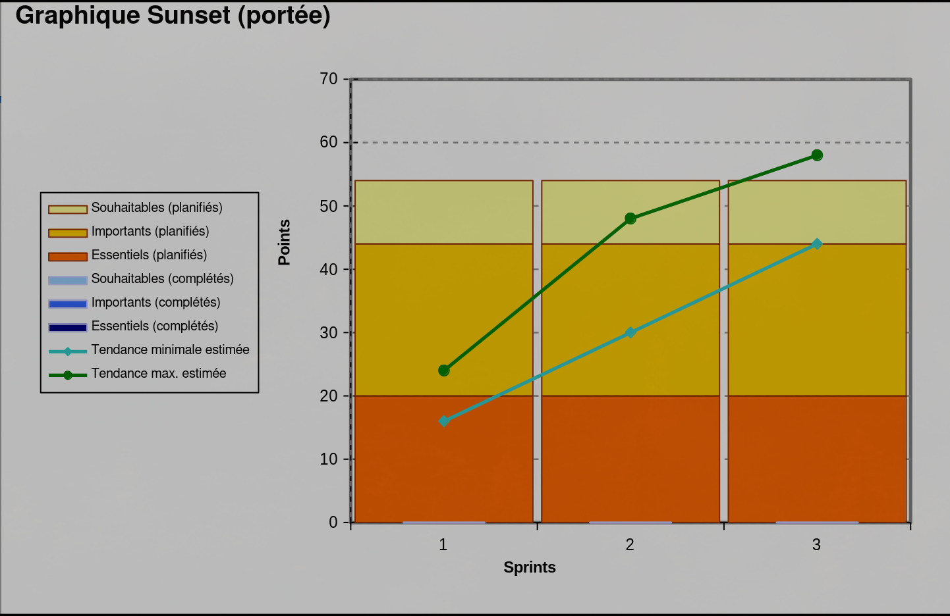
Livraison | Sprint | Essentiels (complétés) | Importants (complétés) | Souhaitables (complétés) | Essentiels (planifiés) | Importants (planifiés) | Souhaitables (planifiés) | Points engagés | Vélocité réelle | Tendance minimale estimée | Tendance max. estimée
 | 0
Livraison 1 | 1 | 0 | 0 | 0 | 20 | 24 | 10 | 9 | 0 | 16 | 24
Livraison 1 | 2 | 0 | 0 | 0 | 20 | 24 | 10 | 19 | 0 | 30 | 48
Livraison 1 | 3 | 0 | 0 | 0 | 20 | 24 | 10 | 11 | 0 | 44 | 58

